Hoja1
AYUDA PARA EL CÁLCULO DE DISTANCIAS DE DETECCIÓN Y ALTURA DE INSTALACIÓN PARA LAS CÁMARAS LPR

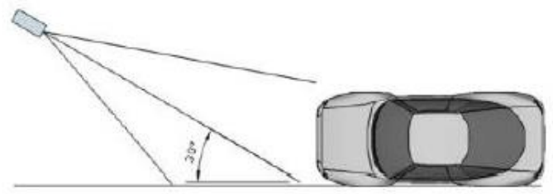

1.7
¿A que DISTANCIA quiero detectar la matrícula (metros)?
9

Modelo 2.8 - 12mm |  |  | Modelo 8-32mm
Zoom x | mm | Altura (m) | Zoom x | mm | Altura (m)
1 | 2.8 | 5.3 | 1 | 8 | 1.9
2 | 5.6 | 2.6 | 2 | 16 | 0.9
3 | 8.4 | 1.8 | 3 | 24 | 0.6
4 | 11.2 | 1.3 | 4 | 32 | 0.5

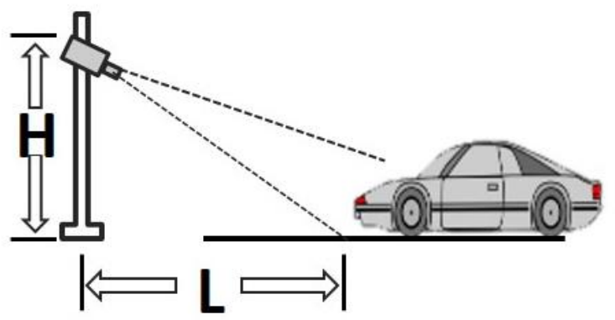
Para nuestro modelo 2.8 - 12mm, la distancia máxima de detección será 10.8 m y la distancia mínima será 2.5 m si vamos variando la distancia de enfoque

¿A que ALTURA quiero instalar la cámara (metros)?
4
Modelo 2.8 - 12mm |  |  | Modelo 8-32mm
Zoom x | mm | Distancia (m) | Zoom x | mm | Distancia (m)
1 | 2.8 | 6.8 | 1 | 8 | 19.4
2 | 5.6 | 13.6 | 2 | 16 | 38.9 | L = 1.7 x h x zoom
3 | 8.4 | 20.4 | 3 | 24 | 58.3
4 | 11.2 | 27.2 | 4 | 32 | 77.7

Los resultados son aproximativos, puede haber variaciones según modelos de cámaras. Solo es una ayuda

